Oppskrift
Villsoppsuppe med olivenoljeVillsoppsuppe med olivenolje
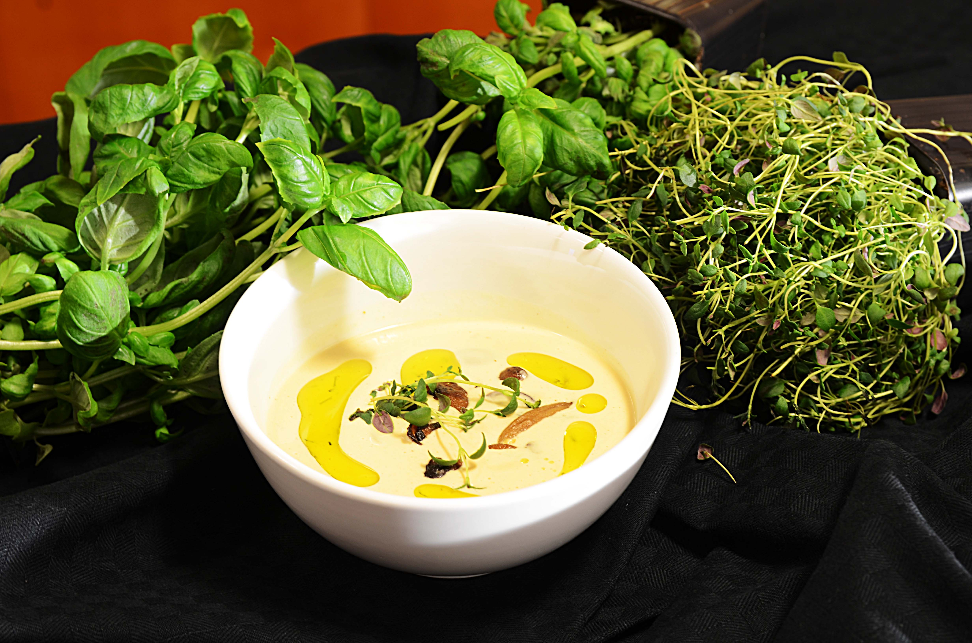

Stek løk, hvitløk og sopp i en kjele med smør ca 4-5 min - røres kraftig. Tilsett melk, fløte og Steinsoppbuljong la det koke i ca 10 min - jevnes,og smakes til med salt & pepper. Serveres med litt stekt sopp på toppen av suppen sammen med Gaea Kritza EV olivenolje Stek løk, hvitløk og sopp i en kjele med smør ca 4-5 min - røres kraftig. Tilsett melk, fløte og Steinsoppbuljong la det koke i ca 10 min - jevnes,og smakes til med salt & pepper. Serveres med litt stekt sopp på toppen av suppen sammen med Gaea Kritza EV olivenolje
Number of servingsNumber of servings | 1
EPDEPD | ProductProduct | Per servingPer serving |  | TotalTotal |  | QtyPerPackQtyPerPack | PackSizePackSize | PackUnitPackUnit | PackagingPackaging | ItemsItems
27257452725745 | Villsoppblanding Villsoppblanding | 0.05 | kgkg | 0 | kgkg | 6 | 1 | kgkg | 6x1kg6x1kg | 0
 | Steinsopp buljong Hugli 6x900 gr Steinsopp buljong Hugli 6x900 gr | 0.01 | kgkg | 0 | kgkg |  |  |  |  | 0
 | Olivenolje ExV Kritsa 6x1500 ml Gaea Olivenolje ExV Kritsa 6x1500 ml Gaea | 20 | mlml | 0 | mlml |  |  |  |  | 0
 | hakket løk hakket løk | 30 | gg | 0 | gg |  |  |  |  | 0
 | fløtemelk (50/50 fløtemelk (50/50 | 0.25 | ll | 0 | ll |  |  |  |  | 0
 | salt, pepper salt, pepper | 3 | gg | 0 | gg |  |  |  |  | 0
 | maisenna jevning om du ønsker maisenna jevning om du ønsker | 3 | gg | 0 | gg |  |  |  |  | 0
 | hvitløk hvitløk | 3 | gg | 0 | gg |  |  |  |  | 0

 | * Allergens* Allergens

